DecisionTree
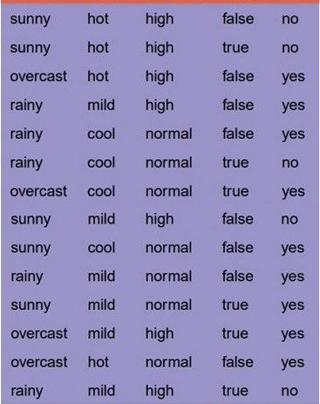
 | Formula | Result | Entropy | -p(+) * log(p(+)) - p(-) * log(p(-))
E(S) | 0.94028595867 |  | Gain(S,A) | E(S)-Sum(Sv/S*E(Sv))
Gain(S, Outlook) | 0.24674981977 | Chọn outlook
Gain(S, Temp) | 0.029222565659
Gain(S, Humidity) | 0.15183550136
Gain(S, Wind) | 0.048127030408
----------------------------------------------------------------------------------------------------------------------------------------------------------------------------------------
E(S[sunny]) | 0.97095059445 | còn 5 mẫu
Gain(S[sunny], Temp) | 0.57095059445
Gain(S[sunny], Huiminity) | 0.97095059445 | Chọn Huminity
Gain(S[sunny], Wind) | 0.019973094022
E(S[Rain]) | 0.97095059445 | Còn 5 mẫu
Gain(S[Rain], Temp) | 0.019973094022
Gain(S[Rain], Huiminity) | 0.019973094022
Gain(S[Rain], Wind) | 0.97095059445 | Chọn Wind
E(S[overcast]) | 0
----------------------------------------------------------------------------------------------------------------------------------------------------------------------------------------
Tới đây ta có các luật: | Nếu Outlook =overcast -> yes
 | Nếu Outlook = sunny thì tiếp tục chọn Huminity
 | Nếu Outlook = Rainy thì tiếp tục chọn Wind
----------------------------------------------------------------------------------------------------------------------------------------------------------------------------------------
E(S[high]) | 0 | Còn 3 mẫu
E(S[normal]) | 0 | Còn 2 mẫu
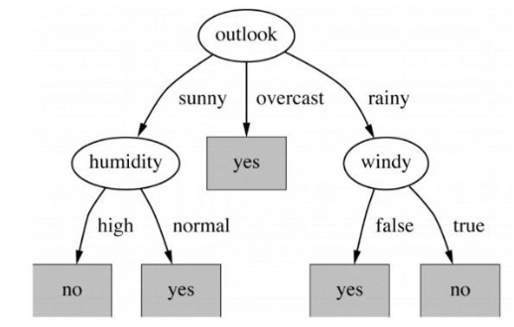
E(S[false]) | 0 | Còn 3 mẫu
E(S[true]) | 0 | Còn 2 mẫu
----------------------------------------------------------------------------------------------------------------------------------------------------------------------------------------
Tới đây ta có các luật: | Nếu Outlook =overcast -> yes
 | Nếu Outlook = sunny và Huminity = high -> No
 | Nếu Outlook = sunny và Huminity = Normal -> Yes
 | Nếu Outlook = Rainy và Wind = false -> Yes
 | Nếu Outlook = Rainy và Wind = true -> No

